Hoja1
CONCEPTO | VARIABLE / FORMULA | VALOR
DEMANDA | D | 500
Var. Demanda | Var.Dem | 350
CST. MANTENIMIENTO | % cstm | 19.75%
Nivel serv | N.Serv | 97%
Costo Ped | Cst.P | $500.00
Peso por Art | P.uni

 |  | p1 | p2 | p3 | p4 | p5 | p6 | p7 | p8
costo unitaio | cst.uni | $3.25 | $2.90 | $3.00
tamaño lote | T.Lote | 2,000 | 10,000 | 3,000
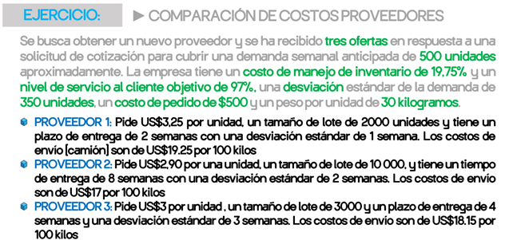
Lead Time | Lt | 2 | 8 | 4
Des. Leadtime | desv.Lt | 1 | 2 | 3
Cst envio por 100kilos | cst.env | $18.00 | $17.00 | $18.15

(1)CompraAnual

Inv. Prom | Ci=Q/2
(2)Cst. Almacenamiento

# pedidos
(3) cst. Pedido

Kilos transportados
(4) Cst Transporte

Fac.Nivel.Serv
Factor. Var. Leattime +dem. | =Raiz(leadtime*varDem^2+dem^2*varLt)
S.seg |  | - | - | -
(5) Cst. Mant inv seg |  | $- | $- | $-

CST. TOTAL |  | $- | $- | $-

